상품제안서
브리츠 올인원 턴테이블 블루투스 오디오 | 상품코드: S41759

 |  |  |  |  |  |  | 02-713-8555 | www.synergygift.co.kr
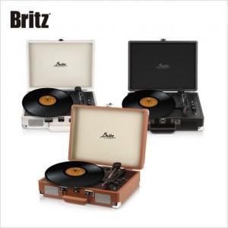

【상세/제작정보】

【인쇄/포장옵션】 | 레이저 / 종이케이스

【공급단가】 | 수량 | 10~ | 30~ | 50~ | 100~ | 300~
*VAT별도 | 단가 | 76,130원 | 73,690원 | 72,480원 | 68,820원 | 67,600원

【상품 URL】 | https://www.synergygift.co.kr:443/src/goods_detail.php?gdno=41759

